クラス図(ショッピング機能_商品検索)
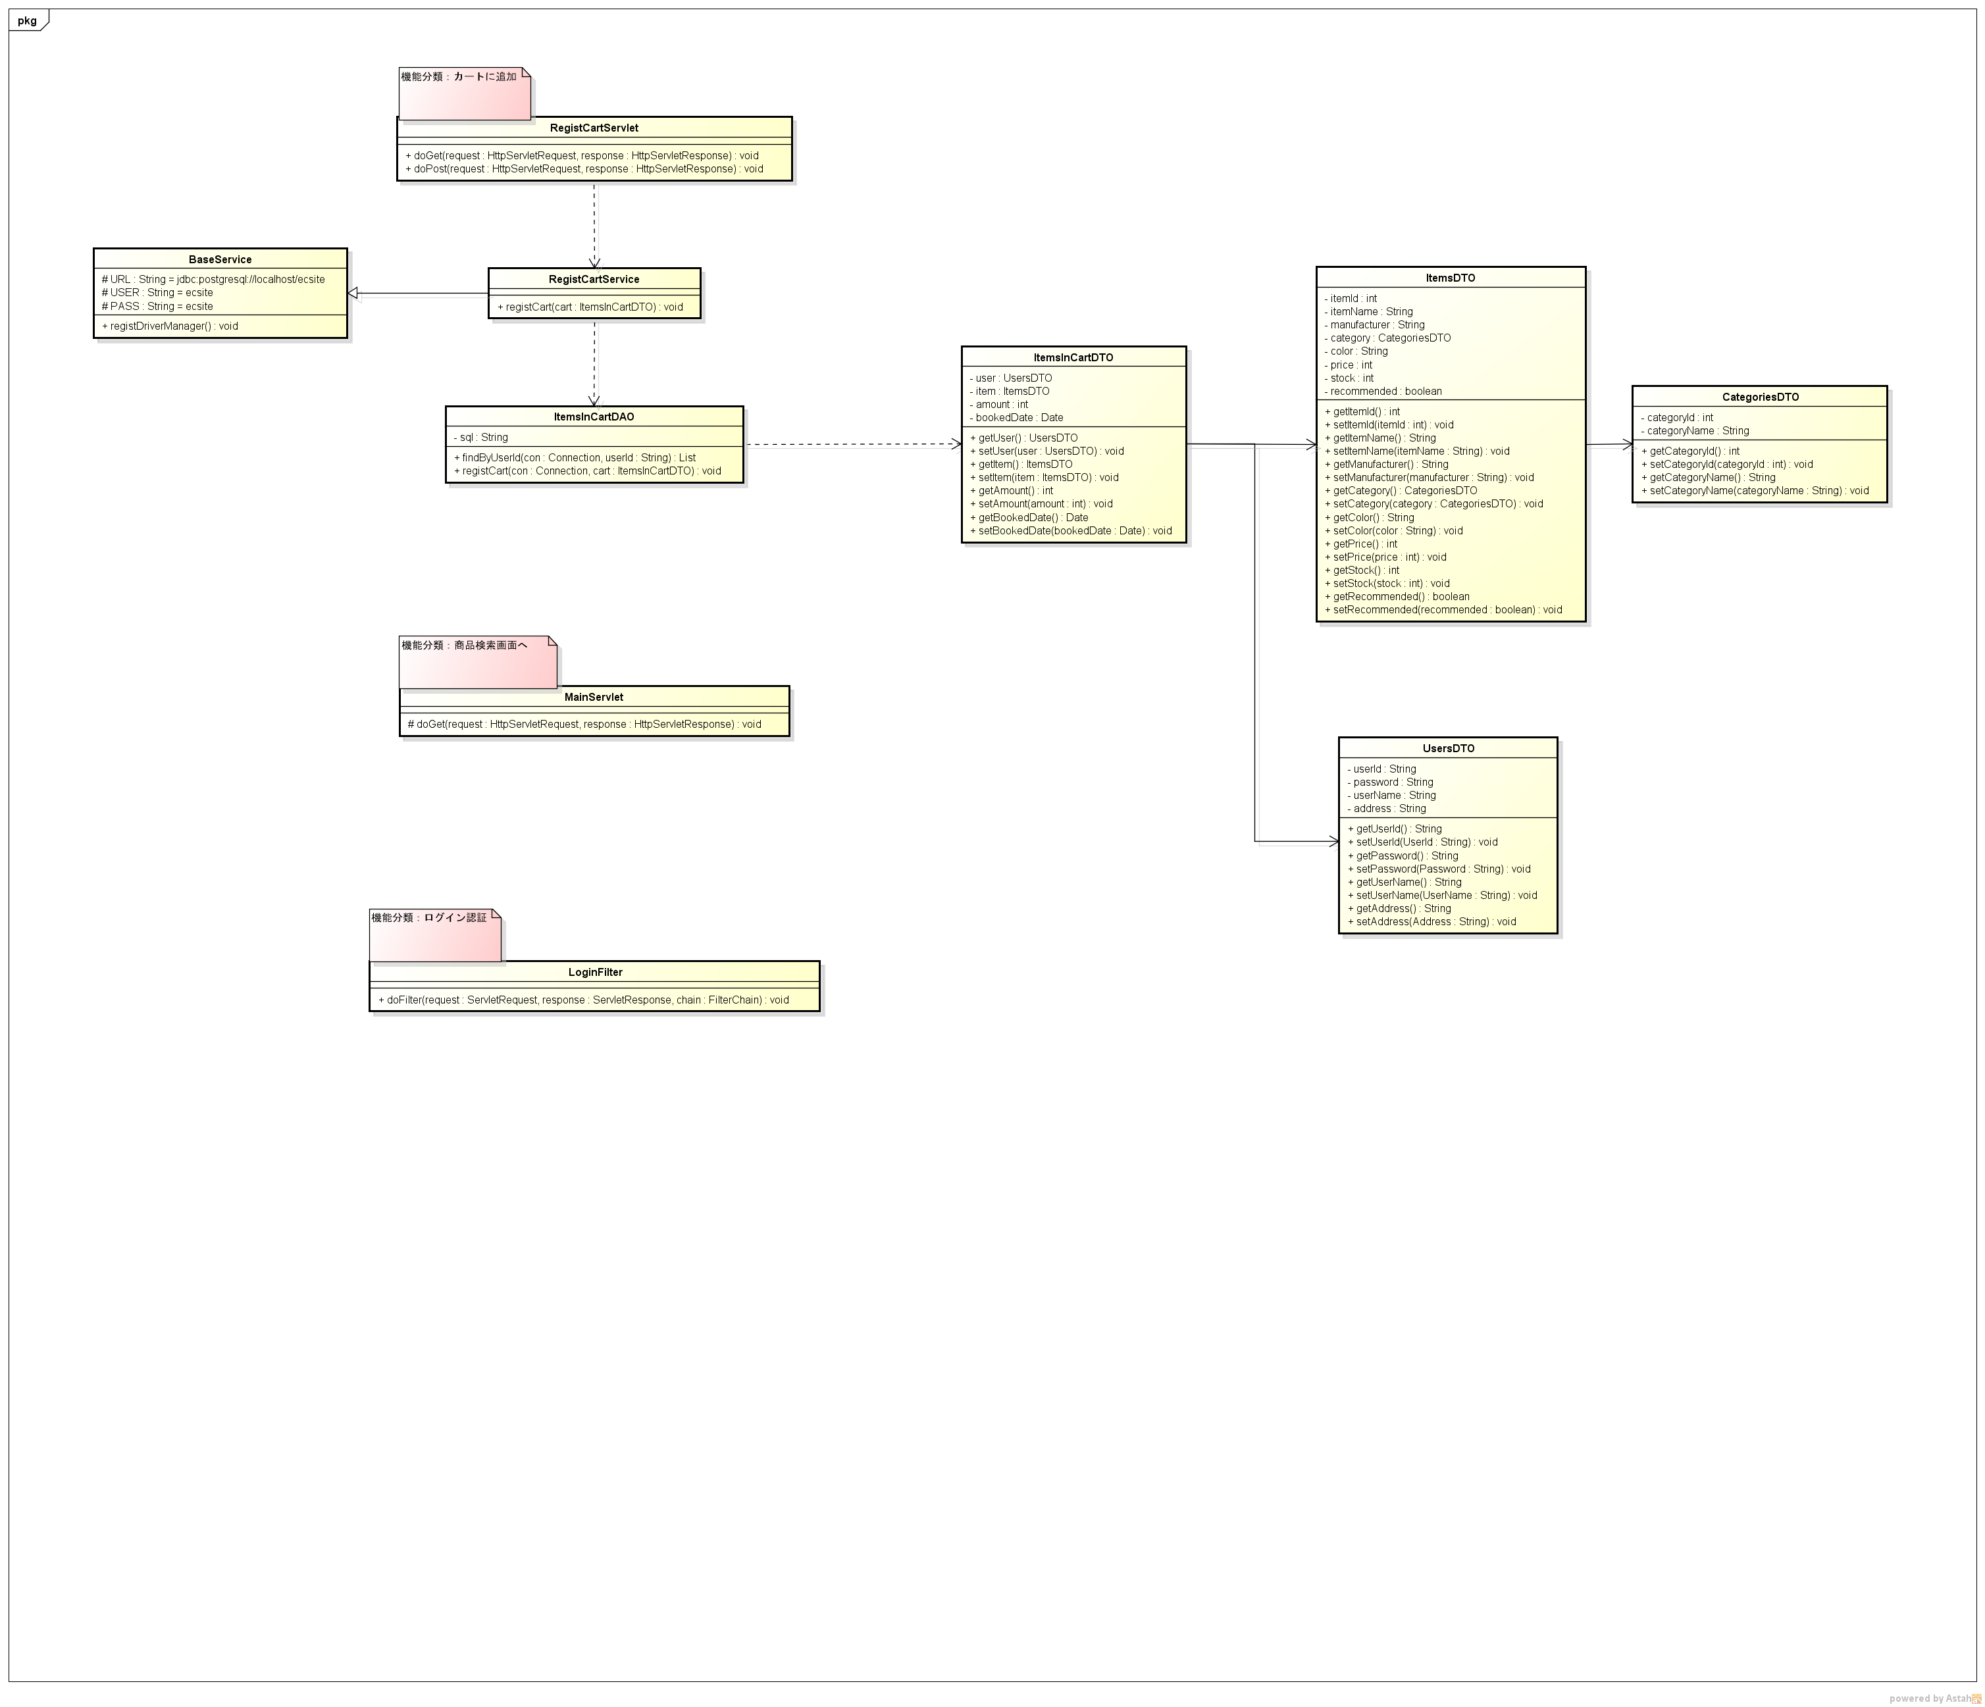
クラス図 |  | システムID |  | 改訂日 | No. | 1
 |  | システム名称 | 電子商取引システム | 改訂者

サブシステム：商品検索画面

 | 機能分類：商品の検索

 | 機能分類：カート一覧画面へ

 | 機能分類：会員情報変更画面へ

 | 機能分類：会員ログイン画面へ
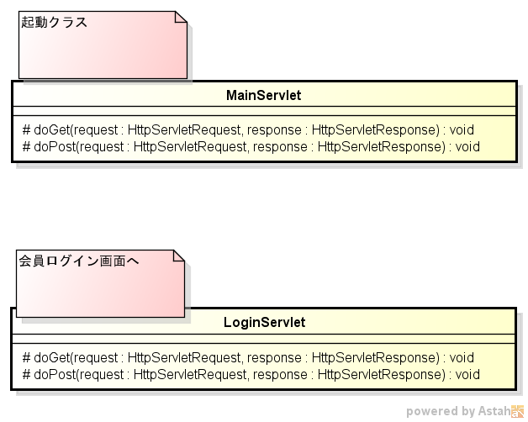

サブシステム：商品検索結果画面

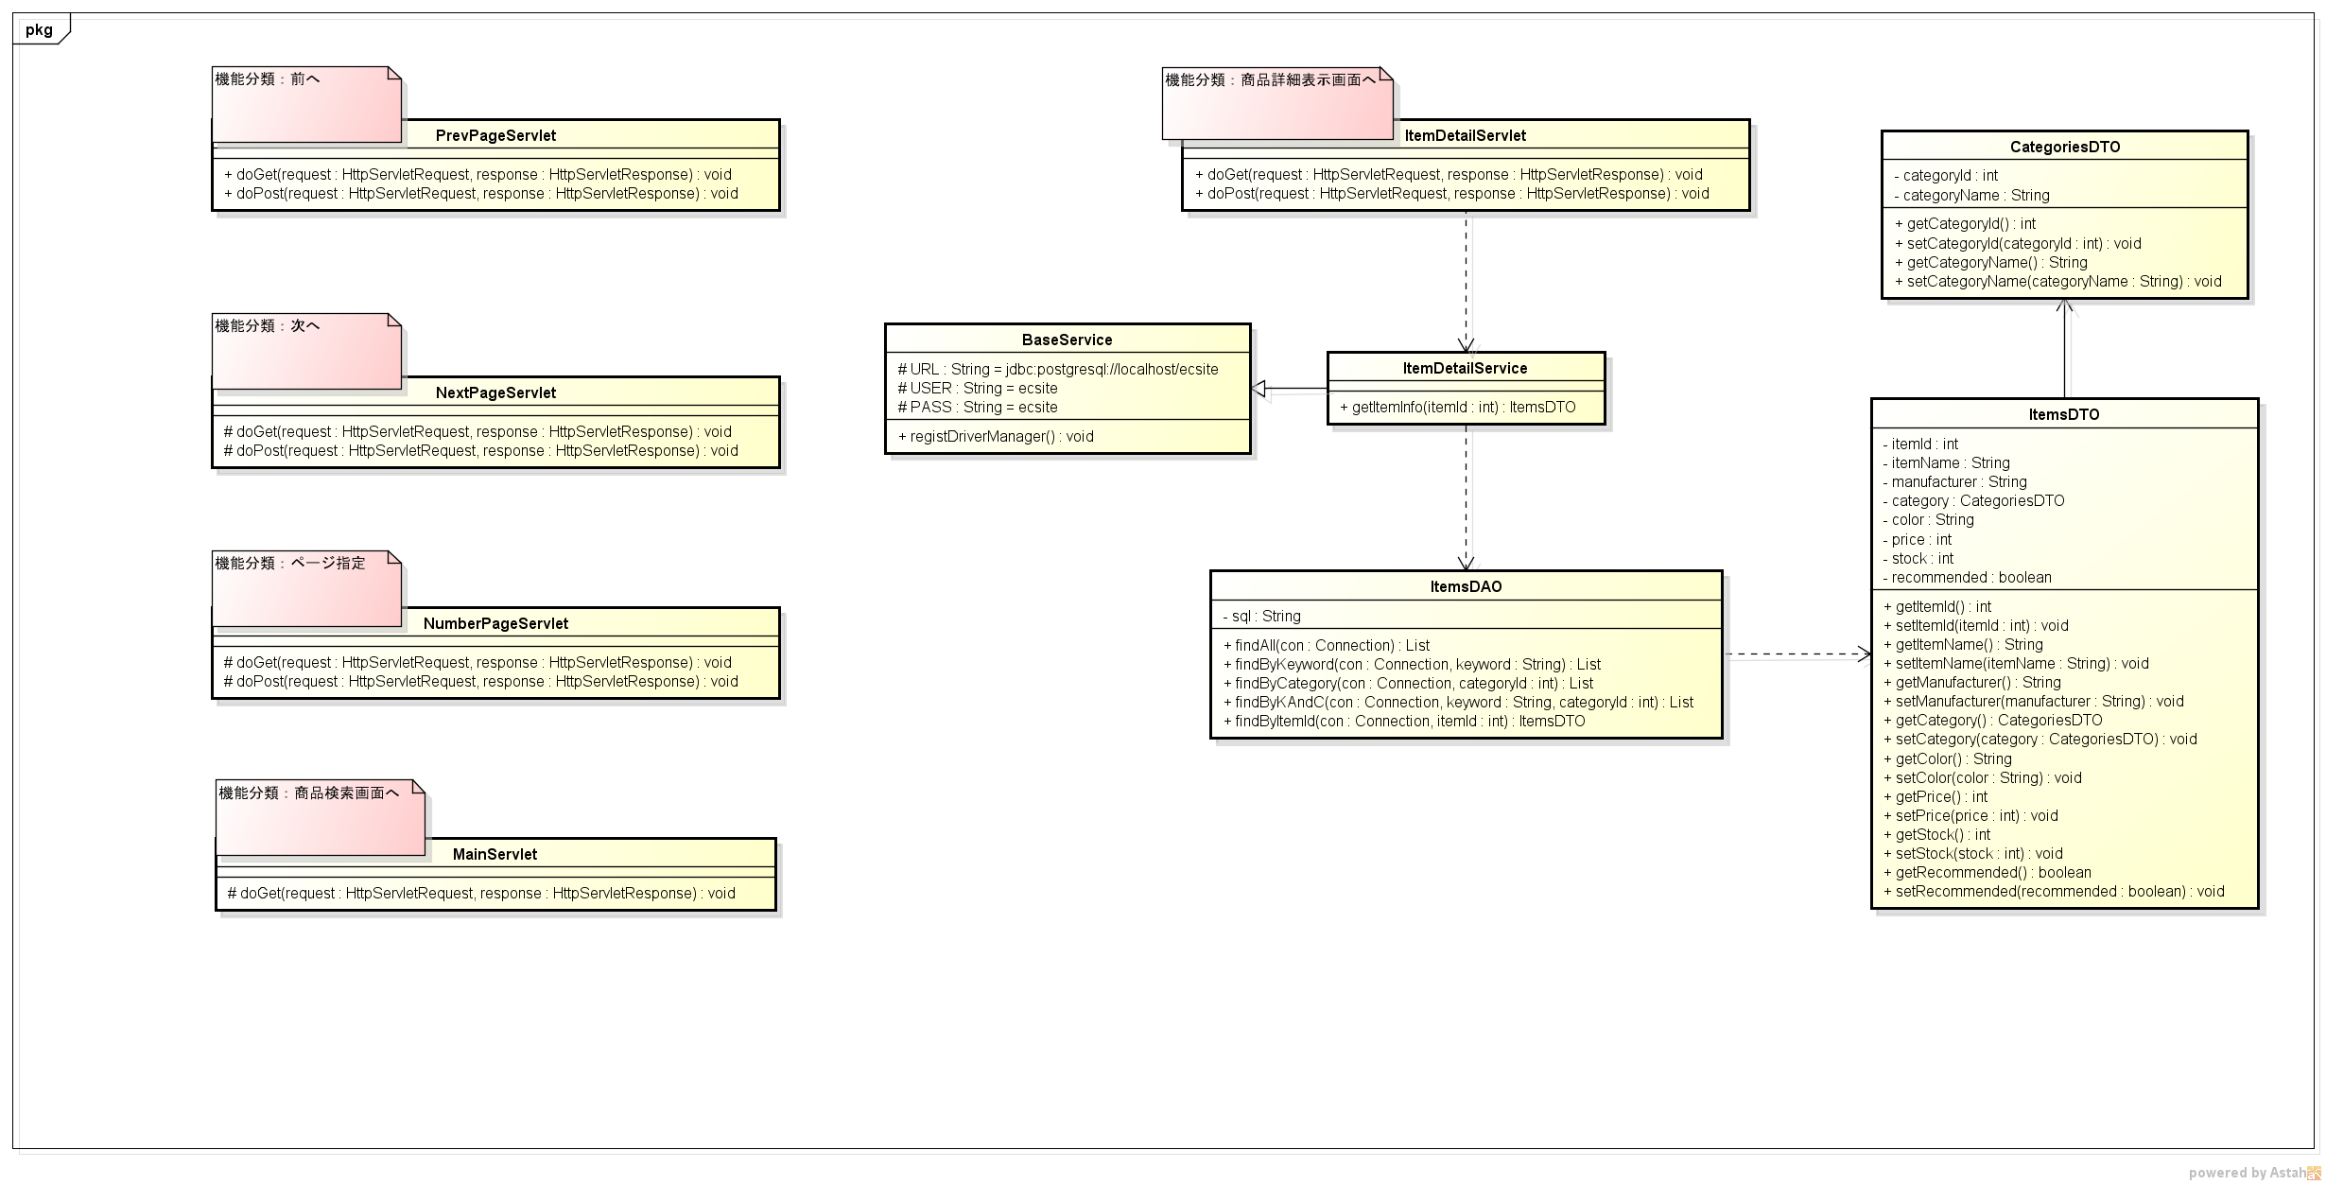

サブシステム：商品詳細表示画面

